G.8.1
Gráfico 8.1. Contratos bonificados de mujeres víctimas de violencia.
Periodo 2003-2024.

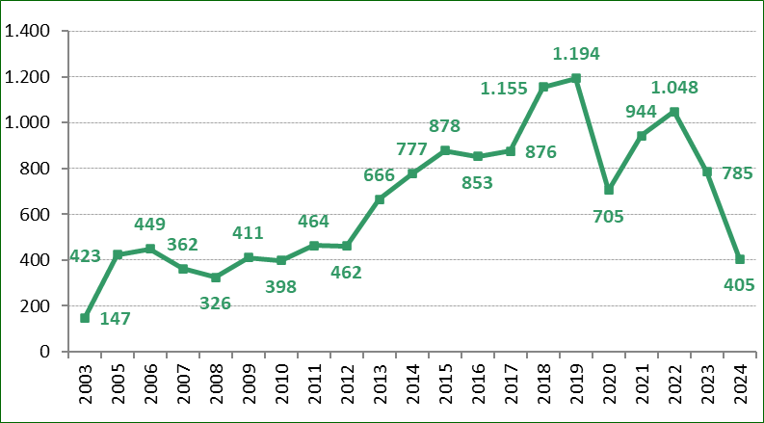

Fuente: Elaboración propia a partir de los datos proporcionados por el Servicio Público de Empleo Estatal (SEPE).

G.8.2
Gráfico 8.2. Distribución porcentual de los contratos bonificados de mujeres víctimas de violencia según el colectivo de bonificación.
Año 2024.

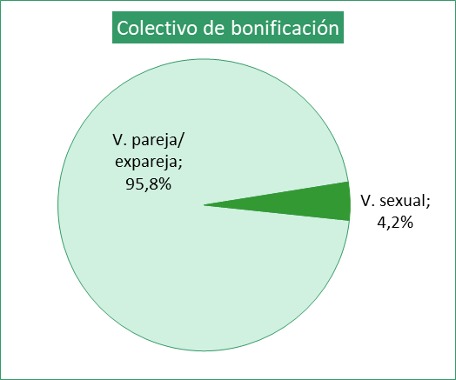

V. doméstica 0%

Fuente: Elaboración propia a partir de los datos proporcionados por el Servicio Público de Empleo Estatal (SEPE).

G.8.3
Gráfico 8.3. Distribución de contratos bonificados de mujeres víctimas de violencia, por comunidad autónoma según la nacionalidad de la víctima.
Periodo 2003-2024.

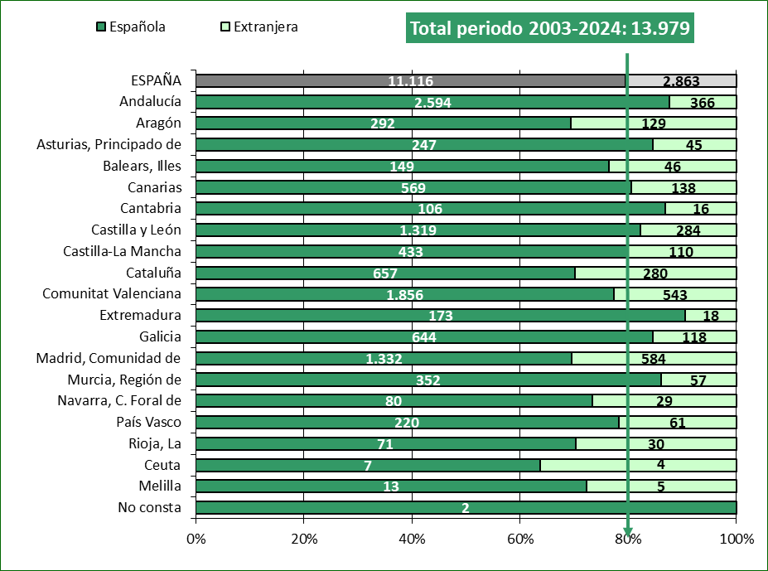

Fuente: Elaboración propia a partir de los datos proporcionados por el Servicio Público de Empleo Estatal (SEPE).

G.8.4
Gráfico 8.4. Distribución porcentual de los contratos bonificados de mujeres víctimas de violencia según el nivel formativo de las víctimas.
Año 2024 y periodo 2003-2024.

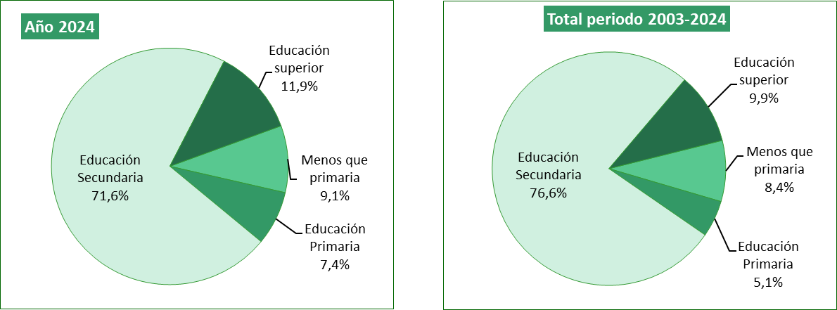

Fuente: Elaboración propia a partir de los datos proporcionados por el Servicio Público de Empleo Estatal (SEPE).

G.8.5
Gráfico 8.5. Distribución porcentual de los contratos bonificados de mujeres víctimas de violencia según el grupo de ocupación de la víctima.
Año 2024 y periodo 2003-2024.

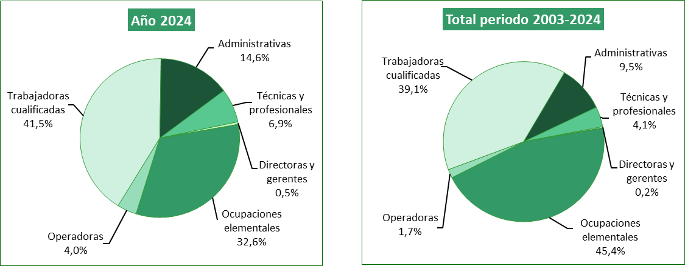

Fuente: Elaboración propia a partir de los datos proporcionados por el Servicio Público de Empleo Estatal (SEPE).

G.8.6
Gráfico 8.6. Distribución porcentual de los contratos bonificados de mujeres víctimas de violencia según el tamaño de la empresa.
Año 2024 y periodo 2003-2024.

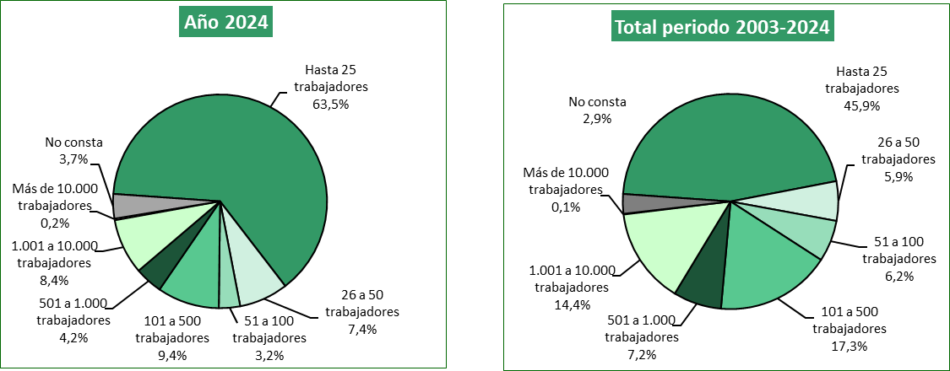

Fuente: Elaboración propia a partir de los datos proporcionados por el Servicio Público de Empleo Estatal (SEPE).

G.8.7
Gráfico 8.7. Contratos bonificados de mujeres víctimas de violencia, por comunidad autónoma. Valores absolutos y tasas por millón de mujeres de 16 y más años.
Año 2024.

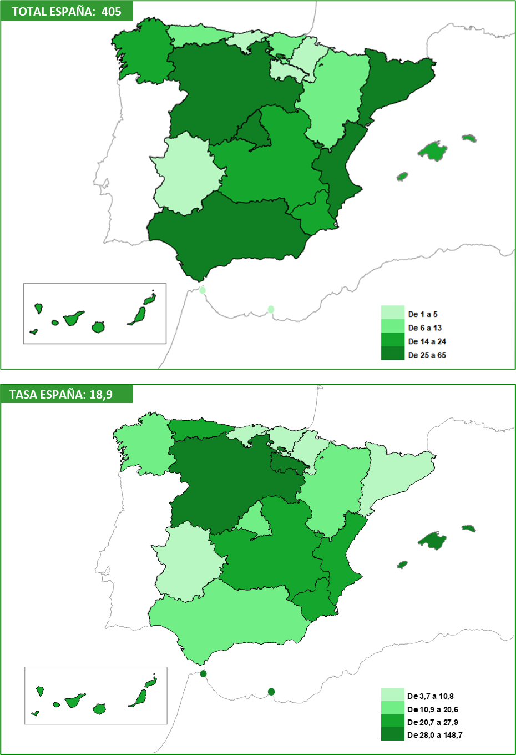

Fuente: Elaboración propia a partir de los datos proporcionados por el Servicio Público de Empleo Estatal (SEPE).

G.8.8
Gráfico 8.8. Contratos bonificados de mujeres víctimas de violencia, por provincia. Valores absolutos y tasas por millón de mujeres de 16 y más años.
Año 2024.

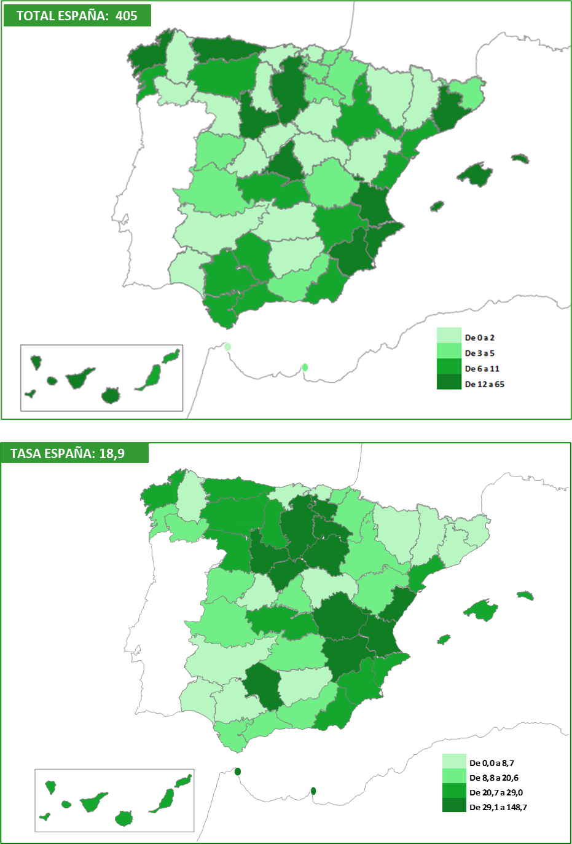

Fuente: Elaboración propia a partir de los datos proporcionados por el Servicio Público de Empleo Estatal (SEPE).

G.8.9
Gráfico 8.9. Contratos bonificados de mujeres víctimas de violencia, por comunidad autónoma y provincia. Valores absolutos y tasas por millón de mujeres de 16 y más años.
Periodo 2003-2024.

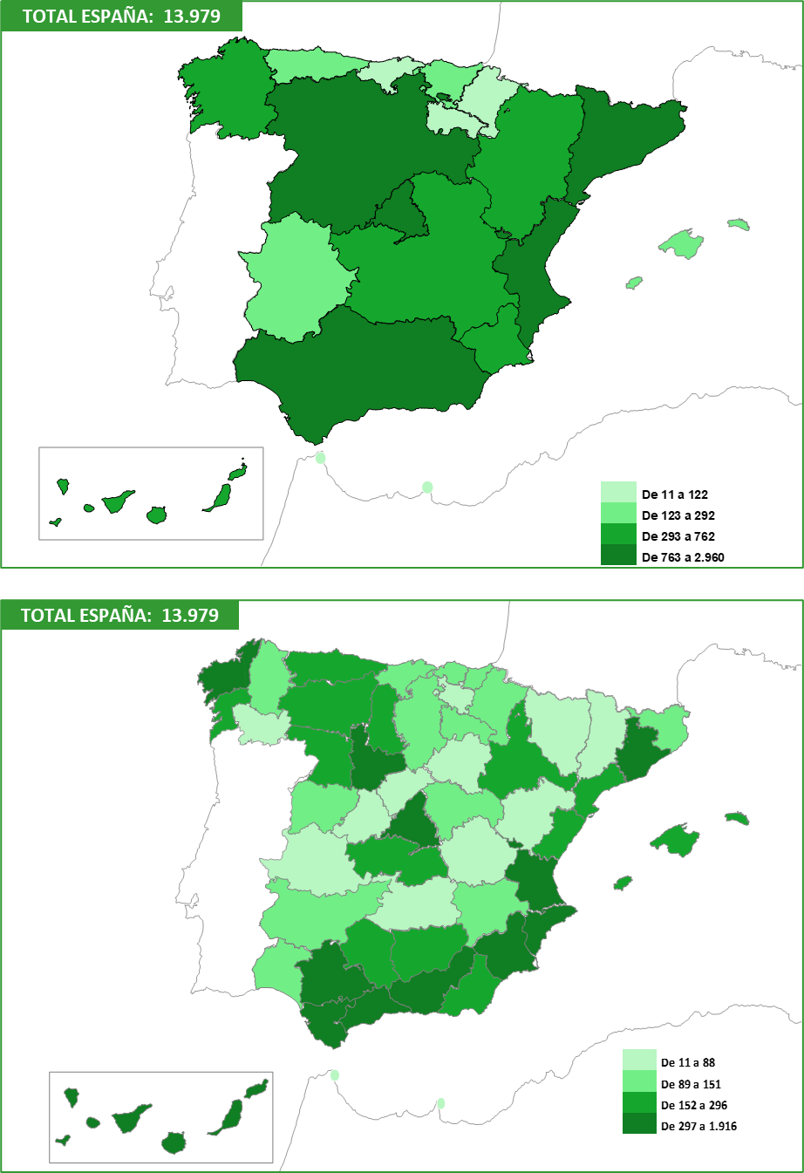

​

​

Fuente: Elaboración propia a partir de los datos proporcionados por el Servicio Público de Empleo Estatal (SEPE).

